Sheet1
宠物装备强化、宝石镶嵌评审流程
 | 准备阶段
 |  | 首先请大家去svn://192.168.199.122/gd/产品原型设计/COMS 获得资源 |  |  |  | （记得更新至最新版）

 |  | 原型使用方法
 |  |  | windows玩家
 |  |  |  | 将上述文件夹更新至最新版本
 |  |  |  | 点击 | 运行原型工具



 |  |  |  | 点击PC预览，即可在浏览器中查看原型

 |  |  | mac玩家
 |  |  |  | 点击 | 运行浏览器

 |  |  |  | 即可在浏览器中查看原型

 | 体验阶段
 |  | 包含宠物详细属性界面、宠物吃经验药界面

 |  | 1. 进入原型后，从主界面进入宠物界面，点击列表第一个宠物进入宠物详情界面
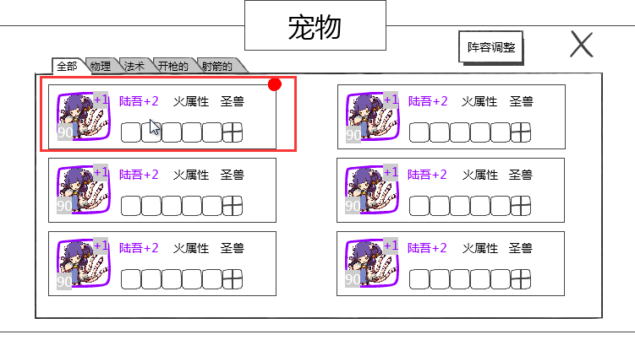

 |  | 2. 点击“详细属性”按钮，查看宠物详细属性
 |  | 3. 点击经验条右侧的添加经验按钮，右侧切换为经验药列表
 |  | 4. 使用第一个经验药
 |  |  | 先体验点击一次使用一个
 |  |  | 长按同样可以使用经验药
 |  | 5. 使用第二个经验药
 |  |  | 经验药消耗光后从列表消失
 |  |  | 长按消耗光经验药后，药从列表消失

